Table 1
第５回（2010 年度）全国幹線旅客純流動調査 50 都道府県ゾーン
県 ｺｰﾄﾞ | 都道府県 | 50府県 ｺｰﾄﾞ | 50府県 | 備考
1 | 北海道 | 1 | 道北 | 上川総合振興局
 |  |  |  | 留萌振興局
 |  |  |  | 宗谷総合振興局
 |  |  |  | ｵﾎｰﾂｸ総合振興局
 |  | 48 | 道東 | 十勝総合振興局
 |  |  |  | 釧路総合振興局
 |  |  |  | 根室振興局
 |  | 49 | 道央 | 石狩振興局
 |  |  |  | 後志総合振興局
 |  |  |  | 空知総合振興局
 |  |  |  | 胆振総合振興局
 |  |  |  | 日高振興局
 |  | 50 | 道南 | 渡島総合振興局
 |  |  |  | 檜山振興局
2 | 青森 | 2 | 青森
3 | 岩手 | 3 | 岩手
4 | 宮城 | 4 | 宮城
5 | 秋田 | 5 | 秋田
6 | 山形 | 6 | 山形
7 | 福島 | 7 | 福島
8 | 茨城 | 8 | 茨城
9 | 栃木 | 9 | 栃木
10 | 群馬 | 10 | 群馬
11 | 埼玉 | 11 | 埼玉 | 首都圏
12 | 千葉 | 12 | 千葉 | 首都圏
13 | 東京 | 13 | 東京 | 首都圏
14 | 神奈川 | 14 | 神奈川 | 首都圏
15 | 新潟 | 15 | 新潟
16 | 富山 | 16 | 富山
17 | 石川 | 17 | 石川
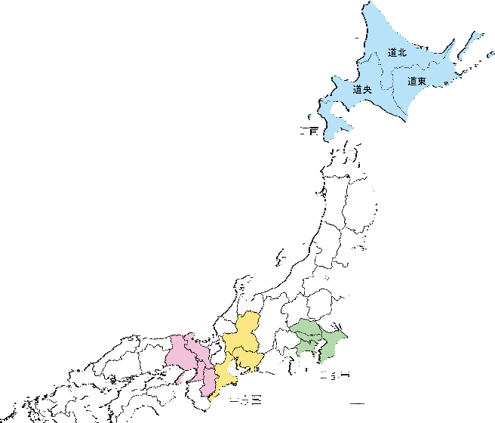
県 ｺｰﾄﾞ | 都道府県 | 50府県 ｺｰﾄﾞ | 50府県 | 備考
18 | 福井 | 18 | 福井
19 | 山梨 | 19 | 山梨
20 | 長野 | 20 | 長野
21 | 岐阜 | 21 | 岐阜 | 中京圏
22 | 静岡 | 22 | 静岡
23 | 愛知 | 23 | 愛知 | 中京圏
24 | 三重 | 24 | 三重 | 中京圏
25 | 滋賀 | 25 | 滋賀
26 | 京都 | 26 | 京都 | 近畿圏
27 | 大阪 | 27 | 大阪 | 近畿圏
28 | 兵庫 | 28 | 兵庫 | 近畿圏
29 | 奈良 | 29 | 奈良 | 近畿圏
30 | 和歌山 | 30 | 和歌山
31 | 鳥取 | 31 | 鳥取
32 | 島根 | 32 | 島根
33 | 岡山 | 33 | 岡山
34 | 広島 | 34 | 広島
35 | 山口 | 35 | 山口
36 | 徳島 | 36 | 徳島
37 | 香川 | 37 | 香川
38 | 愛媛 | 38 | 愛媛
39 | 高知 | 39 | 高知
40 | 福岡 | 40 | 福岡
41 | 佐賀 | 41 | 佐賀
42 | 長崎 | 42 | 長崎
43 | 熊本 | 43 | 熊本
44 | 大分 | 44 | 大分
45 | 宮崎 | 45 | 宮崎
46 | 鹿児島 | 46 | 鹿児島
47 | 沖縄 | 47 | 沖縄
第５回（2010 年度）全国幹線旅客純流動調査 207 生活圏ゾーン

